Sheet1
 | 在Java编译后的class文件中，有两个特殊的方法：<init>和<clinit>。

 | 这两个方法是由Java虚拟机自动生成的，并且在运行时会自动调用。

 | 1. <init>
 | <init>方法是用于初始化一个类的实例的。
 | 当创建一个类的实例时，Java虚拟机会自动调用该类的<init>方法。
 | 如果一个类中有多个<init>方法，那么Java虚拟机会选择与实例化的类型匹配的方法进行调用。
 | 每个<init>方法都有一个参数，即该类的实例，该参数必须被传递给该方法。
 | 下面是一个示例类，其中包含两个<init>方法：
 | ```
 | public class MyClass {
 | private int x;
 | private int y;

 | public MyClass(int x) {
 | this.x = x;
 | }

 | public MyClass(int x, int y) {
 | this.x = x;
 | this.y = y;
 | }
 | }
 | ```

 | 在上面的示例中，MyClass类有两个<init>方法，分别用于初始化一个实例的x和y属性。
 | 当创建MyClass的实例时，Java虚拟机会根据实例化的类型选择合适的<init>方法进行调用。

 | 2. <clinit>
 | <clinit>方法是用于初始化一个类的静态成员变量和静态代码块的。
 | 当Java虚拟机加载一个类时，会自动调用该类的<clinit>方法。
 | 如果一个类中有多个<clinit>方法，那么Java虚拟机会选择一个方法进行调用。
 | 下面是一个示例类，其中包含一个静态代码块：
 | ```
 | public class MyClass {
 | private static int x;

 | {
 | x = 1;
 | }
 | }
 | ```

 | 在上面的示例中，MyClass类有一个静态代码块，用于初始化x属性。
 | 当Java虚拟机加载MyClass类时，会自动调用该类的<clinit>方法，并执行静态代码块中的代码。
 | 总结：
 | <init>方法用于初始化一个类的实例，而<clinit>方法用于初始化一个类的静态成员变量和静态代码块。当Java虚拟机加载一个类时，会自动调用该类的<clinit>方法。
 | 当创建一个类的实例时，Java虚拟机会自动调用该类的<init>方法。

 | 编译后的class文件
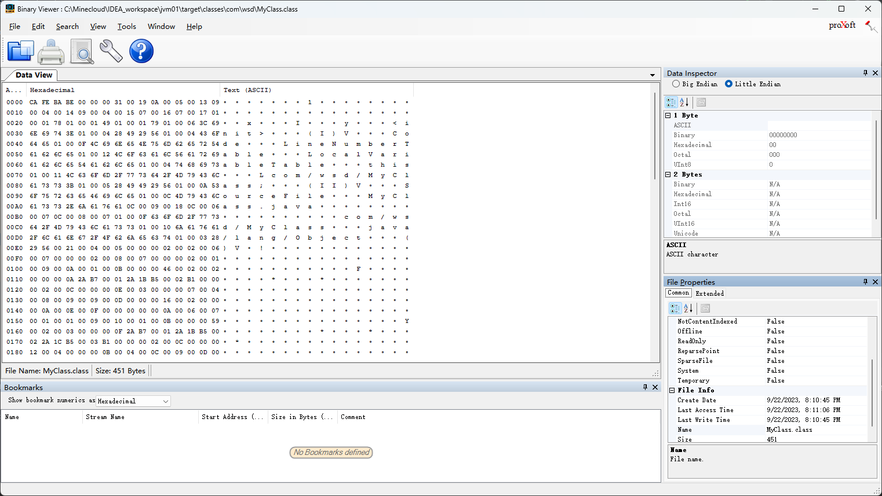

魔术字
字节码文件的标识

 | jclasslib工具打开
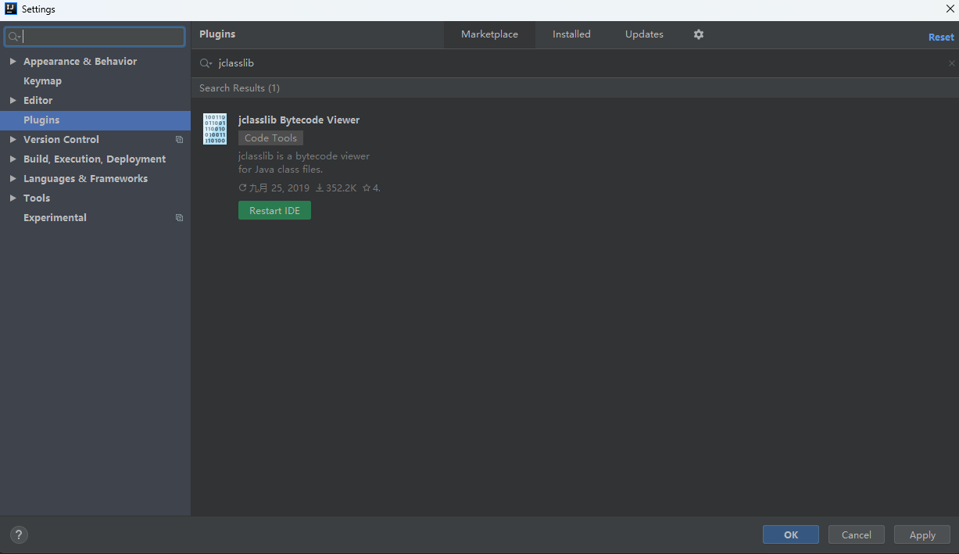

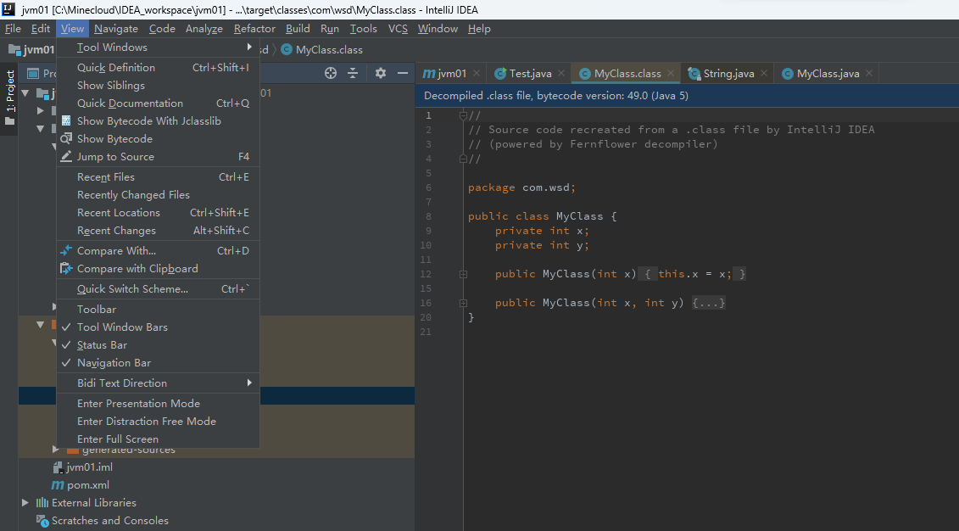

 | 2个 <init> 方法 参数不同
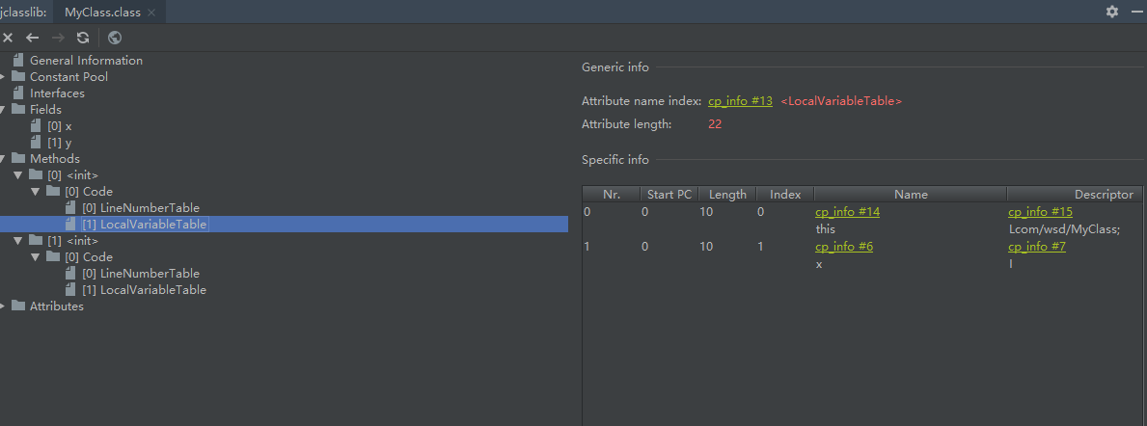

 | 修改MyClass
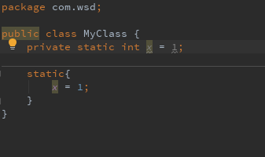

 | 一个<init>方法 对应默认的无参数构造器
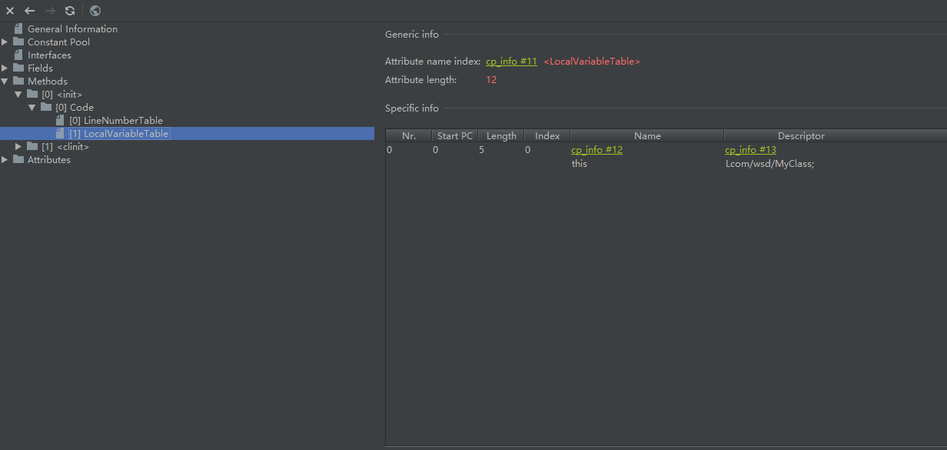

 | 一个<clinit>方法，初始化 静态成员变量和静态代码块
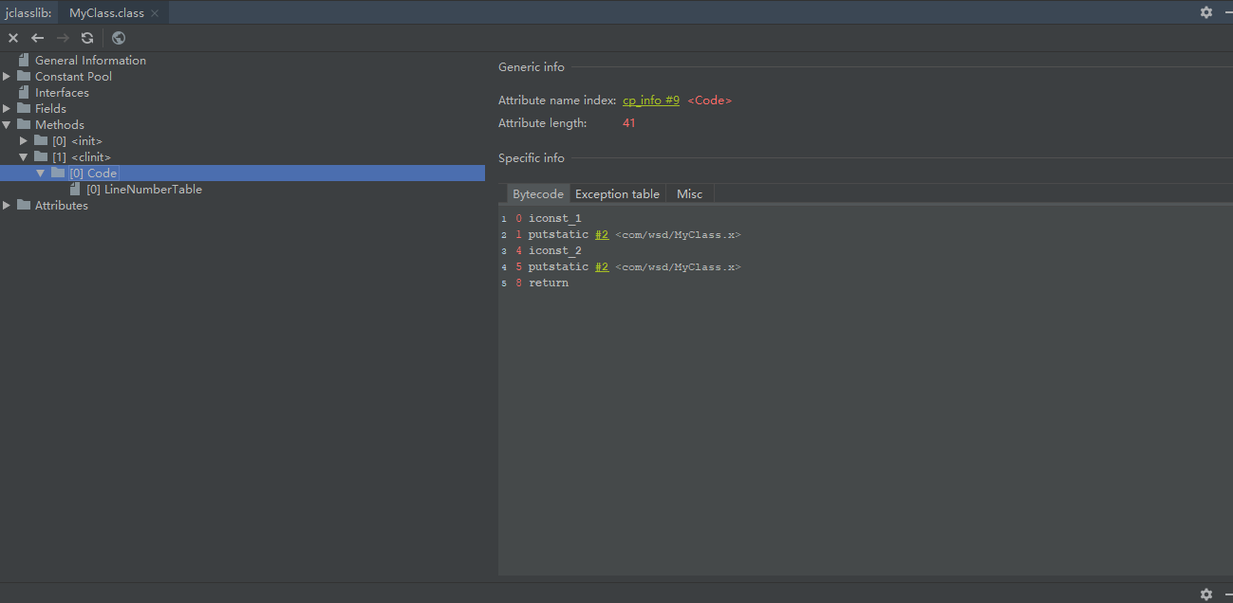

 |  | 对静态成员变量x,先赋值为1，后赋值为2

 |  | 这段class文件的内容是一个简单的Java方法，用于初始化一个类的静态成员变量x。具体解释如下：
 |  | 0: iconst_1 // 将整数1压入操作数栈顶
 |  | 1: putstatic #2 <com/wsd/MyClass.x> // 将栈顶的整数1赋值给类的静态成员变量x
 |  | 4: iconst_2 // 将整数2压入操作数栈顶
 |  | 5: putstatic #2 <com/wsd/MyClass.x> // 将栈顶的整数2赋值给类的静态成员变量x
 |  | 8: return // 方法执行完毕，返回控制权给调用者
 |  | 在这个方法中，我们使用了两个putstatic指令，分别将整数1和整数2赋值给类的静态成员变量x。由于这个方法是用于初始化x属性的，因此它应该被声明为静态方法。这个方法没有参数，也没有返回值，因此它的声明应该是public static void main(String[] args)。在实际的Java程序中，我们通常不会直接使用这种方式来初始化静态成员变量，而是使用静态代码块或者静态方法来完成这个任务。

